notranja oprema skupaj
 |  | kol. | neto cena na enoto | neto cena
1 | STOL OBLAZINJEN - KONFERENČNI
* | v umetnem usnjun ali blagu in alu podnožji barva po izboru projektanta
 | kos | 60 | - € | - €

2 | STOL OBLAZINJEN - KONFERENČNI
* | v blagu in alu podnožji, nakladalni barva po izboru projektanta
 | nižjega cenovnega razreda
 | kos | 150 | - € | - €

3 | SESTAV KONFERENČNA MIZA (velika)
* | konferenčna miza sestavljena iz več miz s kovinskim podnožjem
* | mizna plošča debeline 25 mm iz iverne plošče oplemenitene z melaminsko folijo v kvaliteti vsaj 120 g/mm2, z zaobljenim ABS robom deb. 2-3 mm in R=2 mm , barva hrast natur
* | z namiznimi vtičnicami
* | dim.: cca 11055 x Š: 170 x v: 75 cm
 | kos | 1 | - € | - €

4 | SESTAV KONFERENČNA MIZA (mala)
* | konferenčna miza sestavljena iz več miz s kovinskim podnožjem, mizna plošča debeline 25 mm iz iverne plošče oplemenitene z melaminsko folijo v kvaliteti vsaj 120 g/mm2, z zaobljenim ABS robom deb. 2-3 mm in R=2 mm , barva hrast natur
* | z namiznimi vtičnicami
* | dim.: cca 280 x Š: 160 x v: 75 cm
 | kos | 1 | - € | - €

5 | GOVORNIŠKI PULT Z MIKROFONOM
* | ALU plošča barvano ohišje, sistem dvigovanja na nožno stopalko, 1x predpriprava za mikrofon (amortizer in notranji kanal), barva po RAL, po izboru projektanta.
* | v kompletu z mikrofonom "labodji vrat"
 | kos | 1 | - € | - €

6 | RECEPCIJSKA MIZA
* | izdelana iz iverne plošče oplemenitene z melaminsko folijo v kvaliteti vsaj 120 g/mm2, z zaobljenim ABS robom deb. 2-3 mm in R=2 mm. Mizna plošča debeline 25 mm, ostali leseni deli mize so debeline 18 mm
* | kombinacija dekor hrast in bele barve
* | dim. cca. 250 * 100 cm
 | visina delovne površine 75 cm, višina pulta za sprejem strank cca. 110 cm
 | kos | 1 | - € | - €

7 | VISOKA OMARA S POLNIMI VRATI (MOŽNOST ZAKLEPANJA)
* | s policami in polnimi vrati, strop in dno omare iz iverne plošče, debeline 25mm oplemenitene z melaminsko folijo v kvaliteti vsaj 120 g/mm2, ostalo pa iz 18 mm (tudi hrbtišče), vsi robovi so oblepljeni z zaobljenim ABS robom deb. 2-3 mm in R=2 mm, tudi s hrbtne strani, vrata in ličnice vgreznjene, police omar so premične in debeline 25 mm..
* | vrata omare v barvi hrast natur, stranice v beli barvi
* | možnist zaklepanja
* | certifikati: - EN 14073 – 2, EN 14073 – 3, EN 14074
* | dim.: 80 x 42 x viš 250 cm
 | kos | 4 | - € | - €

8 | OMARA ZA KLJUČE
* | s ključavnico
* | za 100 ključev
 | kos | 1 | - € | - €
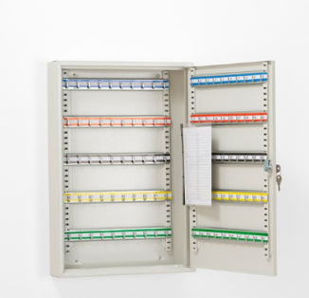

9 | STENSKI OBEŠALHIK
* | dim.: 150 x 70 x 2 cm
* | izdelana iz oplemenitene iverice oblepljene z robnim trakom, obdelava enako kot omare
* | v kpl. z 9 obešalnimi kavlji
* | 1x vijačanje v beton, 1 x v suhomontažno steno
* | dekor hrast natur
 | kos | 2 | - € | - €

10 | PISARNIŠKI FOTELJ
* | oblazinjen v umetno usnje
* | primerljivo z pisarniški fotelj Dream
 | kos | 2 | - € | - €
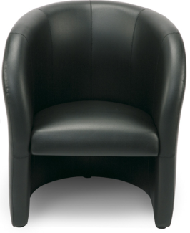

11 | KLUBSKA MIZICA
* | na kovinskem ali lesenem podnožju, mizna plošča iz obojestransko oplemenitene iverice z ABS robovi, v barvi hrast natur ali beli barvi
 | kos | 1 | - € | - €

12 | MIZA PISALNA
* | Na kovinskem podnožju, izdelana iz iverne plošče debeline 25 mm, oplemenitene z melaminsko folijo v kvaliteti vsaj 120 g/mm2, z zaobljenim ABS robom deb. 2-3 mm in R=2 mm. Miza ima stranico izdelano iz iverne plošče na hrbtni strani in vgrajen lesen kanal za uvodnike z loputo za dostop Mizna plošča debeline 25 mm, ostali leseni deli mize so debeline 18 mm v barvi hrast natur.
* | certifikati: vsaj ESQ
* | dim.: cca. 180 x 80 x viš 75 cm
* | vgrajen kanal za uvodnike z dvižno loputo za dostop
 | kos | 5 | - € | - €

13 | MIZA PISALNA - Z REGULACIJO VIŠINE
* | Na kovinskem podnožju, izdelana iz iverne plošče debeline 25 mm, oplemenitene z melaminsko folijo v kvaliteti vsaj 120 g/mm2, z zaobljenim ABS robom deb. 2-3 mm in R=2 mm. Vgrajen kanal za uvodnike z dvižno loputo za dostop, elektronsko višinsko nastavljiva (po možnosti motor v vsaki mizni nogi), zadnja stranica za preprečitev padanja stvari z mize (cca 180/50), polička 70/25/10 za ekran, nosilec za računalnik V barvi hrast natur
* | certifikati: vsaj ESQ
* | dim.: cca. 180 x 80 cm x viš. prilagojena
* | vgrajen kanal za uvodnike z dvižno loputo za dostop
 | kos | 3 | - € | - €

14 | PREDALNIŠKI SESTAV ZA POD PISALNO MIZO
* | Strop in dno sestava iz iverne plošče, debeline 25 mm, oplemenitene z melaminsko folijo v kvaliteti vsaj 120 g/mm2, ostalo pa iz 18 mm (tudi hrbtišče), vsi robovi so oblepljeni z zaobljenim ABS robom deb. 2-3 mm in R=2 mm, tudi s hrbtne strani, vrata in ličnice vgreznjene, police so premične.
 | predalniški sestav je sestavljen iz:
* | predalnik, s tremi predali, širine cca 45 cm
* | odprta polica, širine cca 42 cm
* | prostor za računalnik cca.25 cm
* | barva hrast natur ali bela ali kombinacija
* | dopuščamo možnost drugačne variacije sestava v dogovoru s projektantom
* | dim cca. 110 x 11055 x 59 cm
 | kos | 8 | - € | - €
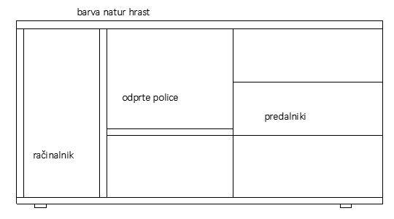

15 | VISOKA OMARA S POLNIMI VRATI
* | S policami in polnimi vrati, strop, dno omare iz iverne plošče debeline 25 mm, oplemenitene z melaminsko folijo v kvaliteti vsaj 120 g/mm2, ostalo pa iz 18 mm (tudi hrbtišče), vsi robovi so oblepljeni z zaobljenim ABS robom deb. 2-3 mm in R=2 mm, tudi s hrbtne strani, vrata in ličnice vgreznjene, police omar so premične in debeline 25 mm.
* | barva vrat hrast natur / korpus bela barva
* | certifikati: -vsaj ESQ
* | dim.: cca 80 x 42 x viš 250 cm
 | kos | 18 | - € | - €

16 | VISOKA OMARA ODPRTA
* | Visoka omara odprta, s polnimi dvokrilnimi vrati do višine 110 cm, strop in dno omare iz iverne plošče debeline 25 mm, oplemenitene z melaminsko folijo v kvaliteti vsaj 120 g/mm2, ostalo pa iz 18 mm (tudi hrbtišče), vsi robovi so oblepljeni z zaobljenim ABS robom deb. 2-3 mm in R=2 mm, tudi s hrbtne strani, vrata in ličnice vgreznjene, police omar so premične in debeline 25 mm.
* | barva vrat hrast natur / korpus bela barva
* | certifikati: - vsaj ESQ
* | dim.: 80 x 42 x viš 250 cm
 | kos | 7 | - € | - €
 | 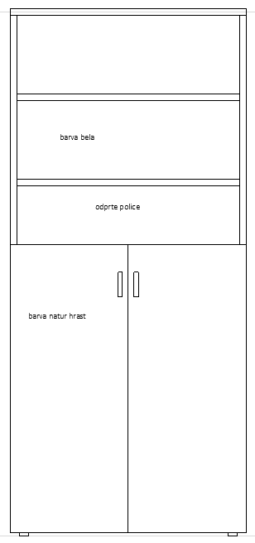
17 | NIZKA OMARA ZAPRTA
* | s policami in polnimi vrati, strop in dno omare iz iverne plošče debeline 25 mm oplemenitene z melaminsko folijo v kvaliteti vsaj 120 g/mm2, ostalo pa iz 18 mm (tudi hrbtišče), vsi robovi so oblepljeni z zaobljenim ABS robom deb. 2-3 mm in R=2 mm, tudi s hrbtne strani, vrata in ličnice vgreznjene, police omar so premične in debeline 25 mm.
* | barva vrat hrast natur / korpus bela barva
* | certifikati: - vsaj ESQ
* | dim.: 80 x 42 x viš 110 cm
 | kos | 8 | - € | - €

18 | STENSKI OBEŠALNIK
* | vijačen v suhomontažno steno
* | primerljivo z Eddy5 hrast
 | kos | 9 | - € | - €

19 | LESENA STENSKA POLICA
* | lesena stenska polica, montirana brez vidnih nosilcev,
* | barva in obdelava enaka kot pisalne mize in omare
* | iz obojestransko oplemenitene iverice z ABS robovi, debelina cca 35-42 mm
* | vijačenje v suhomontažno steno
* | dim: 150 x 35
 | kos | 9 | - € | - €

25 | NIZKA OMARA DELNO ZAPRTA
* | Nizka omara s polnimi dvokrilnimi vrati spodaj, zgornja tretina odprta (polica), strop in dno omare iz iverne plošče debeline 25 mm, oplemenitene z melaminsko folijo v kvaliteti vsaj 120 g/mm2. Ostali deli omare so izdelani iz 18 mm iverne plošče (tudi hrbtišče), vsi robovi so oblepljeni z zaobljenim ABS robom deb.2- 3 mm in R=2 mm, tudi s hrbtne strani, vrata in ličnice vgreznjene, police omar so premične in debeline 25 mm.
* | barva vrat hrast natur / korpus bela barva
* | certifikati: - vsaj ESQ
* | dim.: cca. 80 x 42 x viš 110 cm
 | kos | 1 | - € | - €
 | 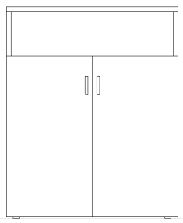

21 | SESTAV PRI POMIVALNEM KORITU
* | iz iverne plošče debeline 18 mm, oplemenitene z melaminsko folijo v kvaliteti 90 do 125 g/mm2, ostalo pa iz 18 mm (tudi hrbtišče), vsi robovi so oblepljeni z zaobljenim ABS robom deb. 2-3 mm in R=2 mm, tudi s hrbtne strani.
* | sestav 60 x v: 80 x cca. š 125 cm
* | pod koritom prostor za odpadke, pod odcejevalnikom prostor za manjši pomivalni stroj
* | mere je potrebno preveriti na objektu!
 | kos | 1 | - € | - €

22 | VISEČI ELEMENT NAD UMIVALNIKOM
* | iz iverne plošče debeline 18 mm, oplemenitene z melaminsko folijo v kvaliteti 90 do 125g/mm2, , vsi robovi so oblepljeni z zaobljenim ABS robom deb. 2-3 mm in R=2 mm, tudi s hrbtne strani.
 | dim cca. 35 x 50 x š: 125 cm
 | 2 x krilna vrata, polica v notranjosti
* | mere je potrebno preveriti na objektu!
 | kos | 1 | - € | - €

 | 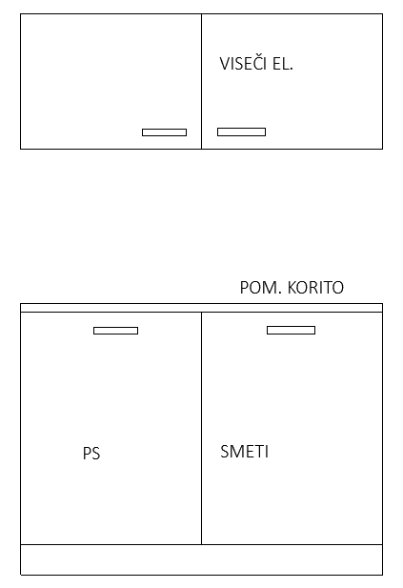

23 | SESTAV PRI KUHALNI PLOŠČI
* | iz iverne plošče debeline 18 mm, oplemenitene z melaminsko folijo v kvaliteti 90 do 125 g/mm2, vsi robovi so oblepljeni z zaobljenim ABS robom deb. 2-3 mm in R=2 mm, tudi s hrbtne strani.
* | delovna površina 60 x v: 80 x š 158 cm z izrezom za manjšo kuhalno ploščo
* | pod kuhalno ploščo predali, zraven omara z 2 policama in vrati
* | (ni skladno s sliko - upoštevaj opis)
* | v kotu je radiator in zato je nadaljni prostor pod delovno površino odprt
* | mere je potrebno preveriti na objektu!
 | kos | 1 | - € | - €

 | 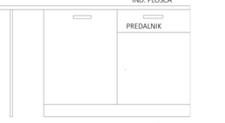
24 | POMIVALNO KORITO Z ODCEJEVALNIKOM IN MEŠALNO BATERIJO
* | inox, v kompletu z mešalno baterijo
 | kos | 1 | - € | - €

25 | POMIVALNI STROJ 45 CM
* | podpultni , manjši -45 cm
* | primerljivo z BOSCH SPV645BB1E
 | kos | 1 | - € | - €

26 | INDUKCIJSKA KUHALNA PLOŠČA
 | dve kuhalni plošči
 | primerljivo z SIMFER 3025 DECB
 | kos | 1 | - € | - €

27 | MIKROVALOVNA PEČICA
 | kvaliteta primerljiva z Gorenje MO23ORAW
 | kos | 1 | - € | - €

28 | MIZA visoka barska
 | lesena, kot npr. IKEA STORNAS 702.176.52
 | dim: 127 x 70, višina 105
 | kos | 2 | - € | - €

29 | STOL BARSKI
* | leseni, kot npr. IKEA INGOLF 422.485.13
 | višina sedišča 63 cm
 | kos | 10 | - € | - €

30 | MIZA OKROGLA
* | s kovinskim podstavkom v sredini, mizna plošča iz obojestransko oplemenitene iverice z ABS robovi 2-3mm, barva hrast natur
* | dim.: fi 100x v: 75 cm
 | kos | 4 | - € | - €

31 | MIZA POLEG PISALNE MIZE
* | na kovinskem podnožju, mizna plošča iz obojestransko oplemenitene iverice z ABS robovi 2-3mm, barva hrast natur
* | ena stranica zaokrožena
* | dim.: 90x 90 x v: 75 cm
 | kos | 1 | - € | - €

32 | KOŠI ZA LOČENO ZBIRANJE ODPADKOV
* | prostostoječa postavitev, z odstranljivim pokrovom
* | izdelani iz trpežnega in recikljivega polipropilena
* | z nalepkami o vrsti odpadkov
* | dim.: 60 cm x 22 cm, v=73cm
* | kot npr. EKOŠ ali enakovredno
 | kom | 3 | - € | - €

33 | ODLAGALNA POSODA ZA DEŽNIKE
* | iz mat legiranega jekla, opremljeno z odcejalno posodo iz umetnega materiala
 | kom | 2 | - € | - €

34 | MINI KUHINJA
 | dim. 100 x 87,5 x 60
 | kvaliteta primerljiva z Gorenje MK100S-R41
 | kos | 1 | - € | - €
 | 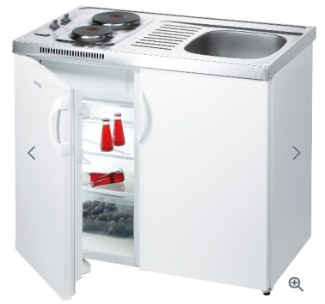
 | kos | 1 | - € | - €

35 | PROJEKCIJSKA MIZA NA KOLESIH
* | izdelana iz oplemenitene iverice oblepljene z robnim trakom, obdelava enako kot omare
* | na kolesih, z eno polico
* | dekor hrast natur
 | dim. 50x 50 x50
 | kos | 1 | - € | - €

 | NETO VREDNOST: |  |  | - €
 | 22% DDV: |  |  | €
 | NOTRANJA OPREMA SKUPAJ: |  |  | €

